상품제안서
케이라인 UV니들3색터치펜+스타사각형광펜(불투)세트 | 상품코드: S29594

 |  |  |  |  |  |  | 02-713-8555 | www.synergygift.co.kr
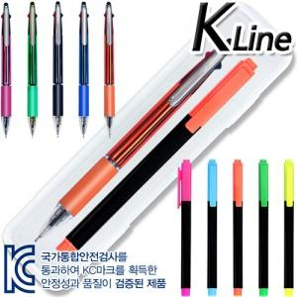

【상세/제작정보】 | <p>볼펜&amp;형광펜 1도 인쇄 포함 /&nbsp;케이스인쇄비 80원 추가​</p>

【인쇄/포장옵션】 | 실크, 케이스인쇄(실크) / 자체케이스

【공급단가】 | 수량 | 500~ | 1,000~ | 3,000~ | 5,000~ | 10,000~
*VAT별도 | 단가 | 1,050원 | 1,010원 | 970원 | 930원 | 910원

【상품 URL】 | https://www.synergygift.co.kr:443/src/goods_detail.php?gdno=29594

